Feuil1
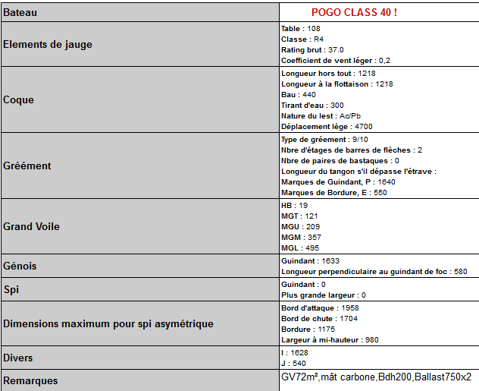
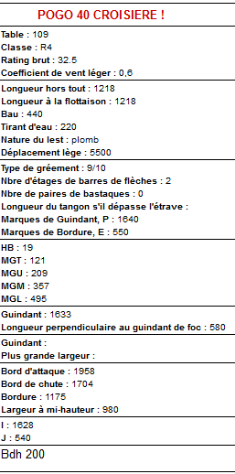
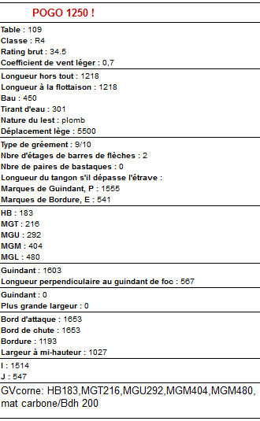

 |  |  |  |  | 12.18
 |  |  |  |  | 12.18
 |  |  |  |  | 4.30
 |  |  |  |  | 3.00
 |  |  |  |  | balast 750 l
 |  |  |  |  | 5600.00

 |  |  |  |  | idem Pogo class 40

 | Groupe | Coef | Temps réel sur 1H en secondes
Class 40 | 37 | 1.0676 | 3843.36
Pogo 1250 | 34.5 | 1.0309 | 3711.24
 |  |  | -132.12 | ecart en secondes

